关系图
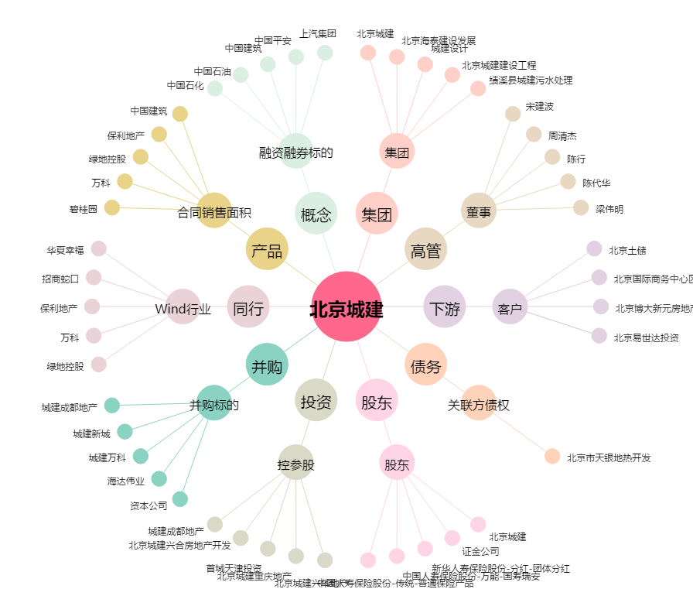
北京城建[600266.SH] - 关系概览图

